Feuil1
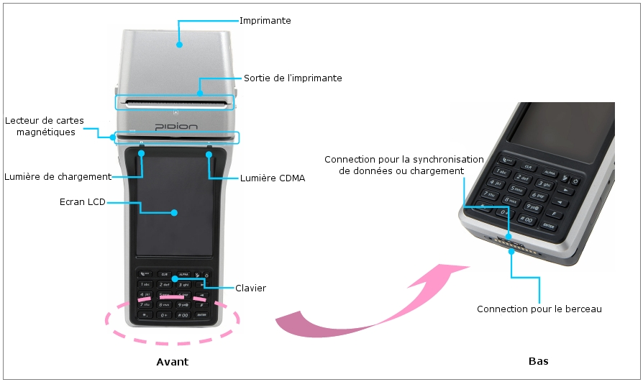
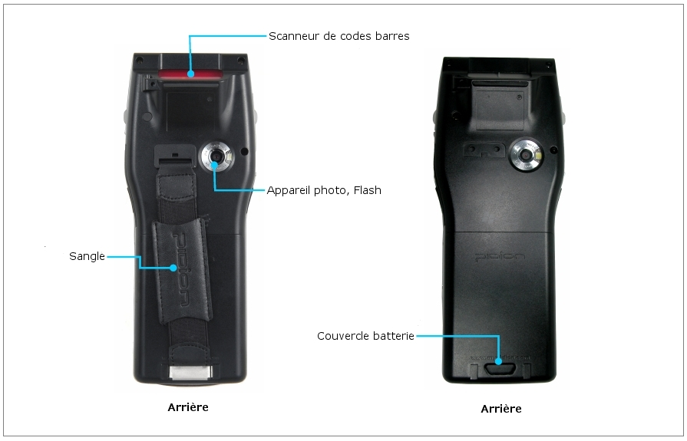
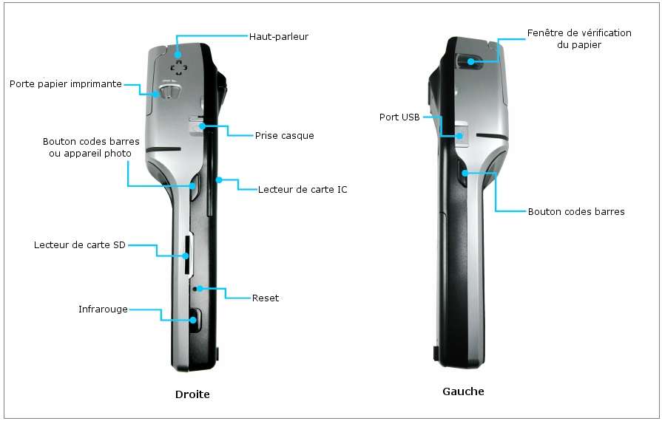
DATE ET HEURE
N° RECLAMATION
INFORMATION SUR LE PRODUIT
MARQUE | PIDION
MODELE | BIP 1300
SN:
SNB
STILET
SANGLE
DEPOT
CAMION
ETAT DU PRODUIT

SOFT
HARD

DESCRIPTIF DETAILLE DE LA PANNE

NOM ET PRENOM

